INTRODUCCIÓN
 |  |  | PROGRAMA DE INTERNACIONALIZACIÓN EMPRESARIAL

 | VIABILIDAD | Cronograma
 |  | Chek List Comex
 |  | Flujograma de Exportación
 |  | Análisis Pormenorizado
 |  | Análisis Proceso Comex
 | FORTALECIMIENTO | Check List Capacitaciones
 |  | Matriz Investigación de Mercados
 |  | Matriz Plan de Acción
 |  | Matriz Costos de DFI
 |  | Árbol de Decisión de Mercado
 |  | Asesorías Personalizadas
 | CONTACTO COMERCIAL | Laboratorio de Negocios
 |  | Agenda Comercial
 |  | Seguimiento Post-Agenda
 |  | Seguimiento Pagos |  | *No se permite su divulgación sin autorización de Cámara de Comercio de Santa Marta para el Magdalena

PLAN INTERNACIONALIZACION
 |  | MI PRIMER PLAN DE INTERNACIONALIZACIÓN CRECER GLOBAL 2023



EMPRESA: |  | GLORIA EPIEYU |  |  |  | FECHA EN QUE REALIZA EL PLAN: |  | 2023-08-29
CONTACTO: |  | Yulianys Saunmeth |  |  |  | FECHA PARA ELSEGUIMIENTO: |  | 29/08/2023

Revisemos que tan preparados estamos HOY para un proceso de internacionalización |  |  | SI | NO | Si la respuesta es "NO"¿Por qué crees que tu empresa aún no cumple este ítem? |  | ¿Qué acciones implementarás para cambiar o mantener tu respuesta? |  | Tiempo de trabajo |  |  | Responsables
 |  |  |  |  |  |  |  |  | 6 m | 12 m | 18 m
1 | ¿Tienes un plan de internacionalización creado? ¿Cuáles serían hoy tus objetivos para internacionalizarte? |  | x |  |  |  |  |  | x |  |  | Contador Promotor de Comercio
2 | ¿Toda la organización es consciente que han iniciado un proceso de internacionalización y están dispuestos a asumir sus nuevos roles? |  | x |  |  |  |  |  | x |  |  | Gerencia
3 | ¿Ya tienes conformado el equipo de Comercio Exterior que necesitas para tus procesos internacionales? |  |  | x | Se ha identificado que la empresa necesita capacitar temas relacionados a tema internacionales |  | Capacitaciones, y por medio del programa Crecer Global. |  | x |  |  | Gerencia
4 | ¿Tienes claro tu público objetivo en mercados internacionales? |  | x |  | se tiene identificado, mas no analizado. Se hacen envios a tarves de terceros |  |  |  | x |  |  | Gerencia Promotora Comercio
5 | ¿Conoces las ventajas competitivas que puedes ofrecer a una empresa internacional? |  | x |  | Contamos con un prodcuto estético, que tiene una plus( Historia de la persona que teje la mochila) Riqueza culturales |  | Analizar y fortalecer ventajas |  | x |  |  | Gerencia
6 | ¿Ya cuentas con un plan de mercadeo, comunicaciones y posicionamiento estratégico para penetrar mercados internacionales? |  |  | x | No contamos con un plan de mercadeo, utilizamos medios directos, o travez del Voz |  | Fortalecer un plan de mercadeo |  | x |  |  | Gerencia
7 | ¿Tienes página web, redes sociales, brochure y canales claros de comunicación con clientes internacionales?, ¿Cuentas con el personal capacitado para esa comunicación? (Imagen corporativa, No. de idiomas disponibles, atención al cliente, etc.) |  |  | x | No contamos con pagina Web, se debe fortalecer estos canales |  | No contamos con el personal acorde a mercadeo, dispuestos a buscar experto en el tema |  | x |  |  | Gerencia
8 | ¿Tus procesos operativos, administrativos y financieros están estandarizados, organizados y documentados? |  |  | x | Se encuentran Documentantos, pero se ha identificado que se deben mejorar la Organización |  |  |  | x |  |  | Contador Gerencia
9 | ¿Cuentas con proveedores y aliados interesados y con capacidad en asumir los nuevos retos de procesos de calidad internacional? (Disponibilidad de materias primas, procesos de certificación, mayor formalidad empresarial) |  |  | x | Contamos con proveedores muy limitados, Pendientes por identificar potenciales proveedores |  | Gerencia Analizar, cuales cumplen con el potencial. |  | x |  |  | Gerencia
10 | ¿Conoces tu capacidad instalada? |  | x |  | Conocemos la Capacidad - Promedio Mensual (500 Unidades) |  |  |  | x |  |  | Gerencia Área Operativa
11 | ¿Determinaste la cantidad de Productos que prestarás para los mercados internacionales que deseas conquistar? |  | x |  | Si analizamos un solo pais como España (Pais que suelen vender a traves de terceros) |  |  |  | x |  |  | Gerencia
12 | ¿Los tiempos de respuesta a una solicitud de compra internacional y entrega están definidos? |  | x |  | Los tiempos de respuestas son Directos con el cliente, sin emabrgo, el tema documental y logistico es manejado por un tercero |  |  |  | x |  |  | Gerencia
13 | ¿Cuentas con tu plan de costos de distribución física internacional? (Cotizaciones, aliados estratégicos, incoterms etc.) |  |  | x | Se debe determinar el plan de Costos |  | Empezar a analizar y estructurar el plan de Costos |  | x |  |  | Gerencia Contador
14 | ¿Conoces los requisitos nacionales exigidos para la salida de tu producto de la TAN? (Vistos buenos, certificados, etc.) |  |  | x | En proceso de Indetificacion |  | Capacitacion en temas internacionales |  | x |  |  | Gerencia
15 | ¿Conoces las certificaciones mínimas exigidas a nivel internacional para la comercialización de mercancías? ¿Cuentas con alguna certificación? En caso de tenerla, escribe cual o cuales y ante quien te certificaste |  |  | x | En proceso de Indetificacion |  | Capacitacion en temas internacionales |  | x |  |  | Gerencia
16 | ¿Cuentas con la ficha técnica de tu producto? |  | x |  | Contamos con Ficha tecnica |  |  |  | x |  |  | Promotora de Comercio.
17 | ¿Sabes de la existencia de requsitos en el empaque o embalaje de tu producto, cadena de frío, materiales especiales, etc.? |  | x |  | Se manejan cajas, pero estamos dispuestos a analizar que tipo de embalaje puede convenir mucho mejor |  |  |  | x |  |  | Gerencia Comercio
18 | ¿Indagaste sobre tu competencia directa a nivel nacional e internacional? |  | x |  | A nivel Nacional: Si A nivel Internacional: En proceso de identificación |  | Analizar mercados extranjeros |  | x |  |  | Gerencia
19 | ¿Has participado en eventos internacionales? ¿Te gustaría participar? ¿Qué tipo de eventos te llaman la atención? |  | x |  | Si se ha participado en participado en ferias como Miami. Dispuestos a participar en distintas Ferias que se puedan presentar |  |  |  | x |  |  | Gerencia
20 | ¿Dentro de cuánto tiempo esperas realizar tu primera exportación? |  | x |  | Como se realiza a traves de terceros, nos gustaria realizar la primera Exportacion , Inicios del año 2024 |  |  |  | x |  |  | Gerencia
21 | ¿Tienes definidos algunos países para tu plan de internacionalización?, ¿Cuáles?, ¿Qué te motivó a escogerlos a ellos por encima de los demás? |  | x |  | España, EEUU, Texas, China |  |  |  | X |  |  | Gerencia
22 | Aparte de Crecer Global, ¿Estás realizando otro tipo de actividades para fortalecer tu plan de internacionalización empresarial? (En caso de la respuesta ser "SI" especificar, con quien, por cuanto tiempo, objetivo, responsables) |  |  |  | Por el momento contamos con la capacitacion de Crecer Global |  | Capacitacion. |  | x |  |  | Gerencia

 | Recuerda que si ¡Trabajas por el Magdalena.... Exportas por el Magdalena!

FLUJOGRAMA EXPO
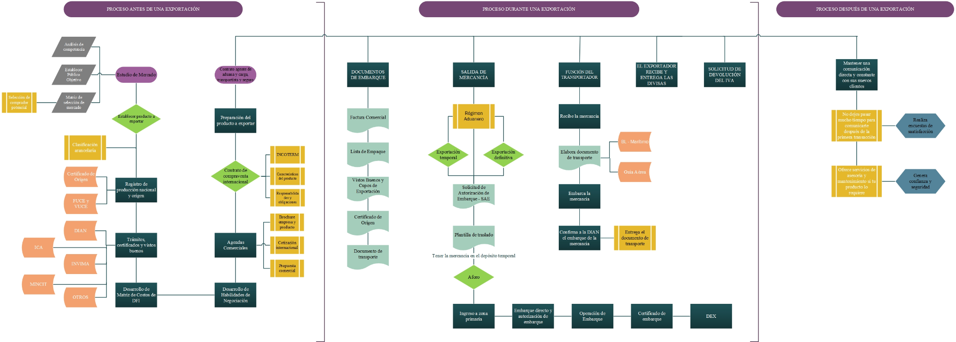
PROGRAMA DE INTERNACIONALIZACIÓN EMPRESARIAL

